상품제안서
씽크웨이 CORE D32 덱스 HDMI 멀티포트 허브 | 상품코드: F22405

 |  |  |  |  |  |  | 02-412-0044 | www.easy1.co.kr
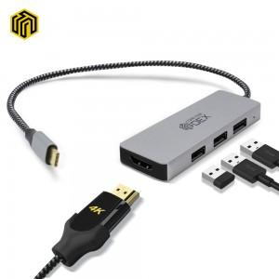

【상세/제작정보】

【인쇄/포장옵션】 | 레이저 / 포장지포장

【공급단가】 | 수량 | 100~ | 300~ | 500~ | 1,000~ | 3,000~
*VAT별도 | 단가 | 19,300원 | 18,590원 | 17,870원 | 17,160원 | 16,730원

【상품 URL】 | https://dev.easy1.co.kr:443/src/goods_detail.php?gdno=22405

